ĐăngNhập
Chào buổi chiều

Số điện thoại

Mật khẩu

Nhân viên
Quên mật khẩu ?

ĐĂNG NHẬP

Bạn chưa có tài khoản ?
Đăng ký ngay

Không thể đăng nhập ?

NhânViên
Chào buổi chiều

Tài khoản

Mật khẩu

ĐĂNG NHẬP

QuênMK
Quên mật khẩu

Nhập số điện thoại bạn đã đăng ký để nhận được mật khẩu mới.

Số điện thoại

LẤY LẠI MẬT KHẨU

ĐăngKý
Chào buổi chiều

Số điện thoại

Mật khẩu

Tôi đã đọc và đồng ý với
Điều khoản và điều kiện

ĐĂNG KÝ

User
Admin

Điểm của bạn: điểm
748

Xem chi tiết
Thông tin cá nhân
Đổi mật khẩu

Admin

01/01/2000

Nữ

0123456789

aaaz@gmail.com

1/1 hẻm ... đường...

Quyền lợi sử dụng
Điều khoản sử dụng
Trung tâm hỗ trợ
Thoát

Follow with GS25

Cậpnhậtthôngtin
Cập nhật thông tin

Admin

01/01/2000

Nam
Nữ

aaaz@gmail.com

Thành phố ...

Thành phố ...

Phường ....

1/1 hẻm ... đường...

Cập nhật

QuétMã
Quét mã Code

Di chuyển khung camera vào mã QCode để quét


Mã thành viên
Quét mã

MãTV
Mã thành viên

Đưa mã này cho thu ngân
* Nhấn vào mã để hiển thị toàn màn hình


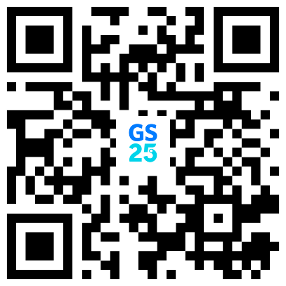

Mã thành viên
Quét mã

Mã1
Không chia sẻ mã này cho người llạ để đảm bảo an toàn tài khoản của bạn



12345678765432

X Đóng

Mã2
Không chia sẻ mã này cho người lạ để đảm bảo an toàn tài khoản của bạn
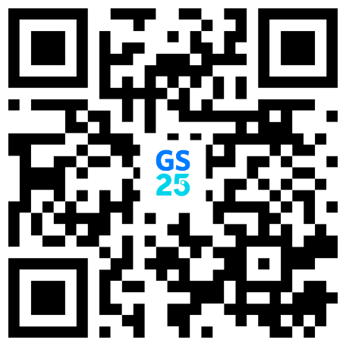

X Đóng

Home
Admin
A

Quét mã
Mã thành viên
Thanh toán
Ưu đãi

GS25
Điểm quy đổi
11.220 đ
Điểm của bạn
748 điểm



Lifestyle Platform



Tặng quà
Chơi game

Tủ lạnh
Tủ quà tặng
Mời bạn bè
Hướng dẫn

Tin tức và sự kiện
Xem thêm >

ThôngBáo
Thông báo

CHUNG

05/10/2023 - 00:18

Thông báo tích điểm
Bạn nhận được 108 điểm tích lũy cho hóa đơn VN32456754245
Xem chi tiết

ĐiểmQuyĐổi
GS25

Tích lũy
748 điểm
Quy đổi
11.220 đ

Lịch sử sử dụng
Lịch sử tích điểm

7 Ngày

Hiện tại bạn không có hóa đơn nào

